Sheet1
1. Wprowadź dane do X i Y
2. W kolumnach X ordered i Y ordered ręcznie wprowadź numerację (po odpowiednim posrotowaniu kolumn najpierw X i Y)
3. W razie potrzeby zmniejsz lub zwiększ rozmiar tabeli (mniej lub więcej danych)
4. Ciesz się wynikiem
 |  | manualnie | manualnie |  |  |  |  |  | Dowód ;)
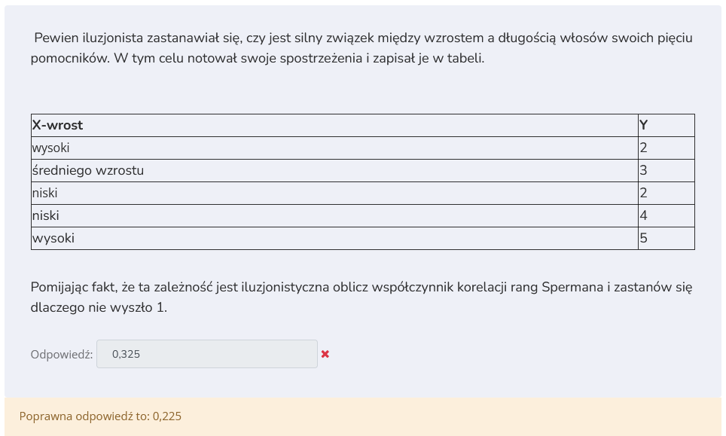
X | Y | X ordered | Y ordered | auto rangi x | auto rangi y | (yr - xr)^2
niski | 2 | 1 | 1 | 1.5 | 1.5 | 0 | Spearman dla tabelki | 0.225
wysoki | 2 | 4 | 2 | 4.5 | 1.5 | 9
sr | 3 | 3 | 3 | 3 | 3 | 0
niski | 4 | 2 | 4 | 1.5 | 4 | 6.25
wysoki | 5 | 5 | 5 | 4.5 | 5 | 0.25
 |  |  |  |  |  | 15.5

